業務要件
要件定義書 |  |  |  |  | システム名 | 作成日 | 作成者 | 更新日 | 更新者 | 様式番号
 |  |  |  |  | 財務部システムVB.Net化 | 2020-12-07 | TPI
 |  |  |  |  |  |  |  |  |  | 管理番号

 | １．業務要件

 |  | １．１ システム化の背景

 |  | １．２ システム化の目的

 |  | １．３ システム化の範囲

 |  |  | 第1ステップとして「財務部内システム」のVB.Netへのマイグレーションを行う。
 |  |  | 「社内システム（財務部管轄）」については、他部署との調整を含め改めて次ステップでマイグレーションを行う事とする。

 |  | １．４ 現行業務フロー

 |  |  | 別紙「現行業務フロー（随時）.xlsx」「現行業務フロー（月次）.xlsx」参照

 |  | １．５ システム化後の業務フロー

 |  | １．６ 業務機能一覧

 |  |  | 以下の財務部内システムをVB.Netへのマイグレーション対象とする。
 |  |  | 機能追加は行わず、単純移行とする。

 |  |  | No. | システム名
 |  |  | 1 | 伝票同期
 |  |  | 2 | 月報DB
 |  |  | 3 | 既払DB
 |  |  | 4 | 施行DB
 |  |  | 5 | 立替払システム
 |  |  | 6 | 償却資産
 |  |  | 7 | 経理DB
 |  |  | 8 | 外注check
 |  |  | 9 | 伝票データバックアップ
 |  |  | 10 | 銀行ダウンロード
 |  |  | 11 | 業番点検
 |  |  | 12 | 月末集計
 |  |  | 13 | 伝票経理
 |  |  | 14 | 経理一覧

 |  | １．７ システム化機能概要

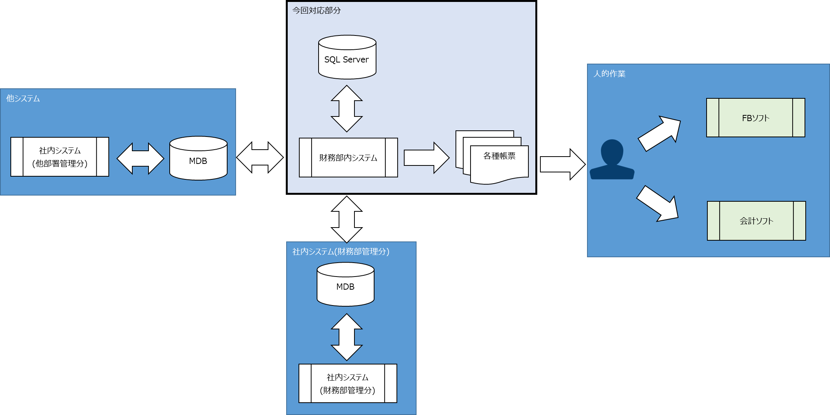

 |  | １．８ 画面イメージと項目説明

 |  |  | 次工程以降で確定する。

 |  | １．９ 帳票イメージと項目説明

 |  |  | 次工程以降で確定する。

 |  | １．１０ バッチ機能概要

 |  |  | 次工程以降で確定する。

 |  | １．１１ 外部連携先IF定義

 |  |  | 次工程以降で確定する。

 |  | １．１２ データレイアウト概要

 |  |  | 次工程以降で確定する。

 |  | １．１３ 非機能要件の定義

 |  |  | アプリケーションの配布方法は、「Clickonce」とする。

